Herzlich willkommen!


Herzlich willkommen!
Um Ihren Kalender optimal auf Ihre Prozesse ausrichten zu können, benötigen wir relevante Informationen zu Ihrem gewünschten Kalenderaufbau und Abläufen. Bitte beachten Sie beim Befüllen des Dokuments auch die separat mitgeschickten Anleitungen. Bei Rückfragen zum Dokument wenden Sie sich bitte an Ihre*n Kundenbetreuer*in. Wir freuen uns auf die Zusammenarbeit mit Ihnen. Ihr samedi Team

Hinweis: Je nach Bildschirmzoom, können Sie sich diese Datei vergrößert oder verkleinert anzeigen lassen (den Bildschirmzoom finden Sie unten rechts).

3.) Terminarten
3.) Welche Terminarten finden statt und wer oder was wird dafür benötigt?
Bitte geben Sie (a) die Behandlungen (Terminarten) an, die in Ihrer Institution durchgeführt werden und die zukünftig intern und extern gebucht werden sollen. Zweitens (b) geben Sie bitte den Ablauf der entsprechenden Behandlung (Terminart) an: Welche Ressourcen (Ärzt*innen, Räume, Assistent*innen, Geräte) werden wie lange und in welcher Reihenfolge (parallel oder sequentiell) benötigt? Bitte geben Sie nur kritische Ressourcen an, die für die Planung relevant und für die Auslastung entscheidend sind (z.B. geteilte Geräte oder Behandlungsräume). Sollten Ressourcen austauschbar sein, vermerken Sie dieses bitte mit "oder". (c) Geben Sie hier bitte an, wann die Behandlung (Terminart) durchgeführt werden kann (d.h. welcher Wochentag zu welcher Uhrzeit). Im Feld (d) können Sie die Patientengruppe für diese Behandlung hinsichtlich der Versicherung einschränken (alle / privat / gesetzlich). (e) Die Auswahl der Farben der eingebuchten Termine bzw. Terminarten im Kalender dient Ihrer Übersicht. Im Feld (i) können Sie mögliche Farben einsehen. Im Feld (f) bestimmen Sie, ob Termine online von Ihren Patient*innen buchbar sind. (g) Hier können Sie Ihren Patient*innen fakultativ Beschreibungen oder Hinweise zu den Behandlungen bzw. deren Abläufen angeben.
Bitte tragen Sie in die untenstehende Tabelle die Terminarten Ihrer Institution ein:

Nr. | (a) Wie lautet die Bezeichnung für die Behandlung/Terminart? | (b) Behandler*in, Gerät und Raum mit Dauer | (c) Wann wird die Behandlung (Terminart) durchgeführt? |  |  |  |  |  |  | (d) Termin für bestimmte Versicherungsgruppe (alle,p,g) | (e) Farbe: Wählen Sie bitte aus Spalte (i) verfügbare Terminfarben aus | (f) Termin online für Patienten buchbar? (ja/nein) | (g) Fakultativer Beschreibungstext als Aufklärung für die Patient*innen bei der Online-Buchung | (i) verfügbare Terminartfarben
 |  |  | Mo | Di | Mi | Do | Fr | Sa | So
Beispiel | Sprechstunde Dr. med. Sorglos Der in Ihrem samedi-Kalender eingebuchte Termin trägt den Titel: "Sprechstunde Dr.med. Sorglos". | Gesamtdauer: 30 Min Dr. med. Sorglos (Ressource): 00:00-00:20 MFA 1 (Ressource): 00:20-00:10 Raum 1 (Ressource): 00:00-00:30 Der Termin "Sprechstunde Dr. med. Sorglos" wird in die jeweiligen Kalenderpalten (Dr. med. Sorglos, MFA 1 und Raum1) im angegebenen Zeitraum eingebucht. | 15:00-17:30 Der letzte Patient wird dann um 17:30 Uhr einbestellt, so dass sein Termin um 18 Uhr endet. | 08:00-11:30 Der letzte Patient wird dann um 11:30 Uhr einbestellt, so dass sein Termin um 12 Uhr endet. | / | 08:00-13:30, 15:00-16:30 Der letzte Patient wird dann um 14:30 Uhr einbestellt und nach der Unterbrechung um 16:30, so dass sein Termin um 17Uhr endet. | 08:00-14:30 Der letzte Patient wird dann um 14:30 Uhr einbestellt, so dass sein Termin um 15 Uhr endet. | / | / | g Die Terminart "Sprechstunde Dr. med. Sorglos" ist somit nur für gesetzlich versicherte Patienten*innen buchbar. | blau Die Terminart "Sprechstunde Dr. med. Sorglos" wird somit in der Frabe "blau" in Ihrem Kalender eingebucht. | ja Die Terminart "Sprechstunde Dr. med. Sorglos" kann somit online von Patienten gebucht werden.Falls Sie abweichende Buchungszeiten anbieten möchten. Legen sie bitte eine separate Terminart an. | Buchen Sie den Termin nur, wenn Sie Bestandspatient*in sind. Hier können Sie z.B. angeben, dass die Terminart nur gewählt werden soll, wenn bestimmte Voraussetzungen erfüllt sind. | 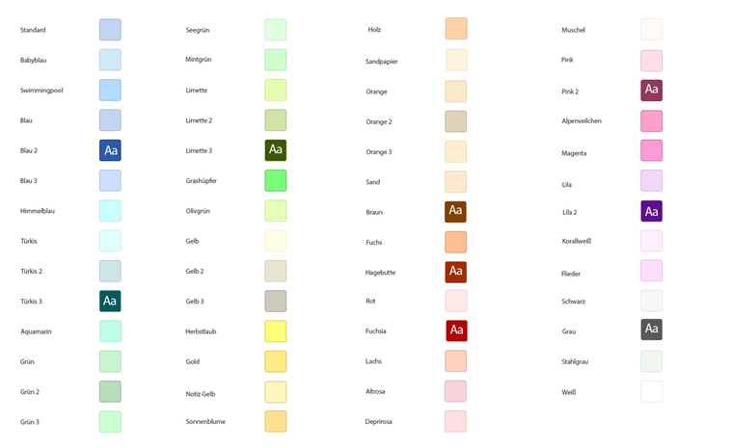
1
2
3
4
5
6
7
8
9
10

4.) Patienten
4a) Buchungsrhythmen
Bitte geben Sie nachstehend an, wie freie Termine praxisintern und online zur Buchung angezeigt werden sollen:
a | Wie sollen die Termine praxisintern zur Auswahl angeboten werden: |  |  |  |  | Hinweis: Bitte in die Zellen 4F und 5F klicken, um aus dem Drop-Down-Menü zu wählen.
b | Wie sollen die Termine online zur Buchung für Ihre Patient*innen angeboten werden?

4b) Patientenbenachrichtigungen
Sofern Sie die E-Mail-Adressen und/oder die Mobilfunknummern Ihrer Patient*innen gespeichert haben, können Sie Ihren Patient*innen automatische Benachrichtigungen zukommen lassen. Dabei bestehen folgende Möglichkeiten: (a) Terminbestätigung, (b) Terminerinnerung, (c) Terminverzögerung (am gleichen Tag, z.B. durch Notfälle), (d) Terminverschiebung (auf einen anderen Tag) und (e) Terminabsage, (f) Termin-Followup. Bitte beachten Sie, dass automatische SMS-Benachrichtigungen nur verschickt werden können, wenn Sie ein entsprechendes SMS-Paket gebucht haben. Im System sind für jede Nachrichtenvorlage personalisierte Mustertexte hinterlegt, die Sie jederzeit in samedi anpassen können.
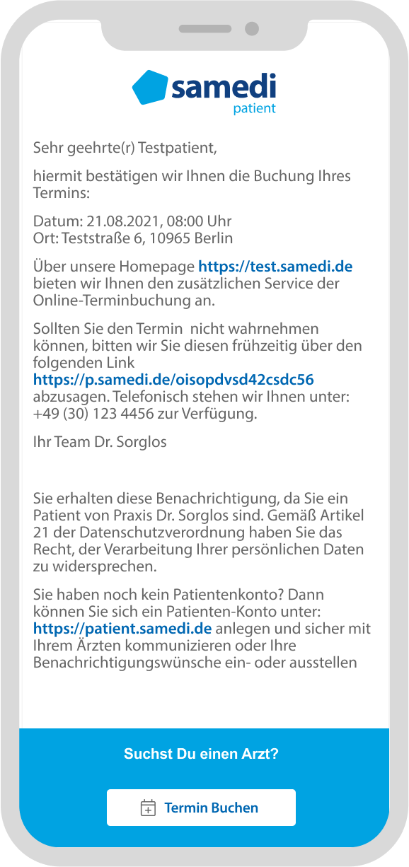
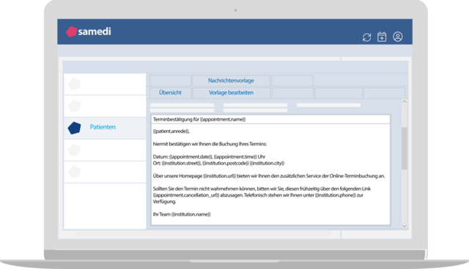

Bitte geben Sie nachstehend an, ob Terminbenachrichtigungen per SMS und/oder Mail gewünscht sind:
 | Ereignisse: Termin-Benachrichtigungsart | E-Mail | SMS | Stunden vor bzw. nach dem Termin | Datei-Anhang (Wir bitten Sie, uns den gewünschten PDF-Anhang zukommen zu lassen)
a | Terminbestätigung
b | Terminerinnerung
c | Termiverzögerung
d | Terminverschiebung
e | Terminabsage
f | Termin-Followup

Vorlagen für die Patienten-Benachrichtigungen (E-Mail)
a | Terminbestätigung | {{patient.anrede}}, hiermit bestätigen wir Ihnen die Buchung Ihres Termins: Datum: {{appointment.date}}, {{appointment.time}} Uhr Ort: {{institution.street}}, {{institution.postcode}} {{institution.city}} Über unsere Homepage {{institution.url}} bieten wir Ihnen den zusätzlichen Service der Online-Terminbuchung an. Sollten Sie den Termin nicht wahrnehmen können, bitten wir Sie, diesen frühzeitig über den folgenden Link {{appointment.cancellation_url}} abzusagen. Telefonisch stehen wir Ihnen unter {{institution.phone}} zur Verfügung. Ihr Team {{institution.name}}
b | Terminerinnerung | {{patient.anrede}}, bitte denken Sie an Ihren Termin: Datum: {{appointment.date}}, {{appointment.time}} Uhr Ort: {{institution.street}}, {{institution.postcode}} {{institution.city}} Sollten Sie den Termin nicht wahrnehmen können, bitten wir Sie, diesen frühzeitig über den folgenden Link {{appointment.cancellation_url}} abzusagen. Bei Rückfragen stehen wir Ihnen gerne auch unter {{institution.phone}} zur Verfügung. Ihr Team {{institution.name}}
c | Terminverzögerung | {{patient.anrede}}, wir möchten Ihnen die Wartezeit in unserem Wartezimmer ein wenig ersparen und informieren Sie deshalb, dass aufgrund eines Zwischenfalls in unserer Institution Ihr Termin bei {{professional.name}} am {{old_appointment.date}} um {{old_appointment.time}} sich etwas verzögert. Bitte kommen Sie am {{appointment.date}} erst zu {{appointment.time}} in die Institution. Sollten Sie den Termin nicht wahrnehmen können, bitten wir Sie, diesen frühzeitig über den folgenden Link {{appointment.cancellation_url}} abzusagen. Bei Rückfragen stehen wir Ihnen gerne unter {{institution.phone}} zur Verfügung. Ihr Team {{institution.name}}
d | Terminverschiebung | {{patient.anrede}}, hiermit bestätigen wir Ihnen, dass der vereinbarte Arzttermin bei {{behandler.name}} vom {{termin_alt.datum}} um {{termin_alt.uhrzeit}} auf das folgende Datum verschoben wurde: Am {{termin.datum}} um {{termin.uhrzeit}}. Diesen Termin haben wir für Sie reserviert. Falls Sie nicht kommen können, bitten wir Sie den neuen Termin abzusagen. Für die Beantwortung von Rückfragen und für weitere Informationen stehen wir Ihnen gerne unter {{samedi_url}} zur Verfügung. Wir wünschen Ihnen beste Gesundheit. Ihre Praxis {{praxis.name}}
e | Terminabsage | {{patient.anrede}}, leider muss Ihr Termin bei {{professional.name}} am {{appointment.date}} um {{appointment.time}} abgesagt werden. Wir bedauern die Ihnen dadurch bereiteten Umstände. Sie können direkt über unsere Homepage {{institution.url}}, über https://patient.samedi.de oder telefonisch unter {{institution.phone}} einen neuen Termin vereinbaren. Ihr Team {{institution.name}}
f | Termin-Followup | Vorschlag 1: Zufriedenheitsumfrage {{patient.anrede}}, am {{appointment.date}} hatten Sie in unserer Institution {{instution.name}} einen Termin. Die Zufriedenheit unserer Patienten liegt uns sehr am Herzen. Gerne würden wir zur Qualitätssicherung erfahren, ob Sie sich wohl gefühlt haben und mit der Behandlung zufrieden waren. Im Anhang finden Sie eine Patientenzufriedenheitsumfrage. Wir würden uns sehr freuen, wenn Sie uns diese per E-Mail {{institution.email}} oder Fax {{institution.fax}} ausgefüllt zukommen lassen oder direkt bei Ihrem nächsten Besuch anonym in der Praxis abgeben. Das Ausfüllen der Umfrage dauert einige Minuten. Alternativ können Sie uns auch eine samedi-Nachricht (über das kostenfreie samedi Patienten-Konto) senden. Ihr Team {{standort.name}}
 |  | Vorschlag 2: Recall {{patient.anrede}}, am {{ appointment.date }} hatten Sie bei {{appointment.category}} einen Termin. Gerne möchten wir Sie auf diesem Wege daran erinnern, um Ihre nächste Vorsorgeuntersuchung rechtzeitig wahrnehmen zu können. Sie können direkt über unsere Homepage {{standort.url}}, über https://patient.samedi.de einen Termin buchen oder sich telefonisch unter {{institution.phone}} von uns beraten lassen und/ oder einen Termin vereinbaren. Ihr Team {{institution.name}}

 |  |  |  |  | 5

